规范建议综述
 | 文档设计规则

 | 1. 设计目的

 | 设计本规范的目的在于让文档内容更加清晰和直观，让相关人员能更加快速地获取有效信息，降低沟通成本，提高效率。

 | 2. 整体设计原则

 | 2.1 字体以及分辨率

 | 1）Excel默认字体尺寸较小，因此需要在此基础上进行适度的放大，以便阅读；
 | 2）尺寸的调整比例不宜太大或太小，建议尺寸比例为115% ~ 130%，在1920*1080分辨率时无需横向滑动文档为宜；

 | 2.2 字体颜色

 | 文档中建议使用以下三种字体颜色：
 | 黑色：用于说明常规文本；
 | 蓝色：用于说明提示性文本，例如：tellme，公告，对话等需要进行多语言配置的文本；
 | 红色：用于标注文档中需重点关注的内容，例如：重点规则、外放时间等一切需要相关人员重点关注的内容。可加粗显示；

 | 注意：文档中使用的字体以及颜色不宜太多，避免对阅读造成阻碍！！！

 | 2.3 其他编写原则

 | 1）因Excel在使用滚轮下滑查看时，默认每次下滑一个单元格位置，因此为了方便查看，尽量不要在一个单元格内编写过多行文字信息。
 | 2）建议另起一行和使用缩进表示内容的从属关系，避免文档内容没有从属关系导致看起来结构混乱。（同一层级的内容可通过左上角的缩进按键进行统一处理）
 | 3）如果可以，要求使用一句话说明一条完整的规则或内容，如果规则较为复杂可辅与流程图来进行说明。
 | 4）不同级别的标题应该要层次感，字体大小：一级标题 > 二级标题 > 三级标题，注意：相邻标题字体大小变化不应过大。
 | 5）同层级的标题格式应统一，例如一级标题为微软雅黑15号字体，在同一页的其他所有一级标题都需要为微软雅黑15号字体，同时标题前的标识序号的数字也应和标题的字体一致；
 | 6）策划文档编写固定使用Excel文件进行编写；

 | 3. 编辑列表编写原则

 | 编辑列表位于文档的首个工作区间，应包含以下信息：
 | 1）编辑日期：对应文档编辑的日期，格式为：x 年 x 月 x 日。
 | 2）编辑者：对应改动文档的人员的名字。
 | 3）编辑说明：对应文档改动的内容说明
 | 4）易协作单号：填写对应的易协作单号，此处需要将单号做成超链接的形式。如编辑列表说明的内容没有建单进行开发，该列可忽略；如果建单进行开发，需要填写对应的单号。

 | 注：补充超链接的方法
 |  | 跳转文档内容的超链接： 选择插入超链接的单元格 → 左上角插入→超链接→本文档中的位置→选择需跳转的工作区和单元格→确定
 |  | 易协作单号超链接：选择插入超链接的单元格 → 左上角插入→超链接→ 现有文件或网页→ 地址填写对应的链接URL → 确认

 | 编辑列表的更新：
 | 1）每次更新文档时必须要同步更新编辑列表，方便通知开发人员以及文档回顾。
 | 2）更新完成后，需要将未完成开发的这一行文字标红，把开发完成的红色文字标回黑色。
 | 3）系统无论改动大小，均需要及时更新文档，方便溯源。

 | 说明例子（组队竞速）：

 | 编辑日期 | 编辑者 | 编辑说明 | 易协作单号
 | 2020-12-01 | 秦嘉湖 | 文档建立 | N/A
 | 2020-12-10 | 秦嘉湖 | 细化局外流程，增加组队房间优化需求 | N/A
 | 2020-12-22 | 秦嘉湖 | 拍砖意见修改（准备状态、队伍颜色逻辑） | N/A
 | 2021-01-06 | 秦嘉湖 | 整合UI、美术同学意见 | 22032

 | 4. 目录页编写原则

 | 1）目录页应位于文档的第二个工作区间；
 | 2）目录中的内容需要和正文的一级标题、二级标题、三级标题等对应，且目录的各项应为超链接，点击目录的某一条即可直接跳转到文档对应的地方；
 | 3）策划根据文档内容的目录进行目录输出。

 | 例子说明：

 | 1. 玩法基本设置
 | 1.1 世界观
 | 1.2 关键时间节点
 | 1.2.1 玩法开启
 | 1.2.2 其他节点
 | 1.3 参与条件
 | 2. 玩法详细说明
 | ………

 | 注意：层级划分太多会导致文档布局凌乱，因此层级目录不能划分过多，一般最多为三个层级。

 | 5. 正文编写原则

 | 一篇完整的策划文档的内容包含：
 | 1）必须要有的内容：编辑列表、目录、玩法说明（系统说明）
 | 2）根据需求添加的内容：UI需求、Log需求（注：此处需要和UI、程序讨论是否需要划分）

 | 上面所说的模块各占一个单独的工作区

 | 编辑列表、目录已经在前面进行说明了，此处不再赘述。

 | 5.1 玩法说明（系统说明）

《玩法说明》
《系统说明》
 | 此处用于编写玩法/系统的设计思路、综述、基本设置以及详细规则说明等等。因为玩法/系统设计需要考虑的东西不太一样，因此此处分别使用了两套例子来进行
 | 介绍。玩法相关的玩法说明请看 ；系统相关的系统说明请看

 | 5.2 UI需求(编写要求)

 | 1. UI内容要在具体的逻辑说明文字旁边；
 | 2. 左边填写规则说明文字，右边放示意图；
 | 3. 尽量在文档UI需求内容旁添加美术需求等内容的截图，包括但不限于场景、界面风格等表现向的需求参考；
 | 4. 标注UI需求内容，然后说明对应的界面需求(如有界面要求)

 | 5.3 Log需求

 | 此处用于填写Log需求，包括玩法/系统中某个操作的Log以及US所需的USLog。策划在此处并不需要填写具体记录的字段，只需要填写需要记录Log以及USLog的操作即可。
 | 详细内容请看 | 《Log需求》

 | 6. 文档迭代

 | 在内容制作推进时，难免会有一些内容迭代，在出现需要迭代的内容时，需遵循以下几个原则：

 | 1）若策划文档处于制作期，如有修改和删除，可直接进行修改和删除，不必在编辑列表进行说明。
 | 2）若策划文档已经提交，往后的节点都应该遵循该原则：标注修改内容并同步。

 | 文档内容标注以及同步规范

 | 1. 文档修改以及删除

 | 若仅涉及某些细节的修改，修改内容比较小（例如：玩法每周次数从1次改成2次、玩法的开启时间从9:00~24:00改成6:00~24:00等），可直接修改，并在编辑列表进行说明。
 | 若涉及大段规则的修改（例如：大幅度修改某一个玩法流程的规则）、策划希望留底备忘、多人维护的文档时：
 | 1）内容删除：将需要删除的内容使用删除线标记并标红，突出此处被舍弃。例如：这是要删除的内容！ |  |  |  | （添加删除线的快捷键：Ctrl + 5）
 | 2）内容修改：将新的规则使用红色字体标红，添加淡黄色背景。
 | 3）无论是内容删除或修改，均需要在编辑列表进行说明。

 | 2. 内容增补

 | 若是增补新的内容，则需要在内容对应的位置末尾标明新增，添加淡黄色背景并在编辑列表中对应说明。

 | 例如：

 | 新增：
 | 此处为新增内容XXX

 | 3. 内容同步

 | 文档的内容迭代修改后，相关人员难免有信息延时，因此要求相关的策划在修改完文档内容后做以下两件事情：
 | 1）信息同步，把相关文档修改（修改了哪个文档、哪些内容等）同步给对应的QA、程序、UI、美术等相关人员，可通过POPO群组同步。
 | 2）在相关迭代修改的需求单的内容描述部分：说明修改的内容概要、贴上文档SVN链接。

 | 3. 注意事项

 | 1）若文档包括多次大规模的修改和调整，则大量删除线会让文档看起来形式较乱，此时可以单独增加一个策划备忘的分页并将新旧内容粘贴过去用于备忘，原文中不使用删除线而是直接删除对应内容。
 | 2）每次更新文档时，需将前一次已经完成的红色内容文字重置为黑色，背景重置为白色。即：每次需要查看该文档时，仅最近修改内容为红色淡黄色背景。
 | 3）系统进行大版本迭代时，策划一般会重新创建文档来进行说明，可在新文档执行以上规范。

 | 7. 建单规范

7.1 需求建单要求

1）策划文档编写阶段，可先建好需求单，并放置于【策划中】区；只有策划文档编写完成后，才可拖至【策划完成】区；
2）提单完整，表单类型（【客户端】【服务端】）完整；
3）提单完整，如有拆单，需求中各个子模块对应表单完整（总单有且仅有一个，总单对应的子单不能也显示为总单）
4）表单命名符合规范（命名格式：【表单类型】【系统名称】标题内容）；

7.2 表单内容规范

1）表单中必须附有对应的【需求文档】链接；
2）如有数值需求，须附有对应的【数值文档】链接，并标注修改范围；
3）如没有需求文档，那需在表单内容区填写明确的需求；
 | 4）如果是系统迭代需求，即使在文档有进行迭代说明，但需求单上也需要简单说明迭代的内容

 | 8. 配表路径补充

 | 在文档编写的过程中，有些东西的控制需要通过配表来控制，但实际策划在配表后，并没有把相关配表的路径在文档说明，这导致
 | 在后面查找相关配置比较难，甚至会被忽略掉。所以由策划配表控制的相关玩法/系统需要在配表后标注表格路径；

 | 以好友系统的好友上限为例：

 | 2）游戏好友
 | 玩家在游戏内添加的好友，为双向关系，数量上限由策划配置（H-好友.xlsx）---- 括号此处配表完成后需要添加表格名称

 | 注：表格名称补充可在全部表格已经配完后再在文档补充

玩法说明
XXX玩法内容说明

1. 设计目的
此处用来说明你本人设计该系统/玩法的初衷，例如：要达到什么效果等。

例子说明（组队竞速）
1）满足竞速玩家，想要在体验竞速乐趣的同时，与队友同胜负的诉求
2）针对有较强组队社交诉求的竞速玩家

2. 设计思路
此处用来说明你本人为了达到上面的目的，打算如何去做（设计系统/玩法）从而可以达到上面的目的，此处不需要详细的说明系统/玩法的具体设计思路，
只需大概说明思路（可用图说明）就行，方便相关人员快速了解策划的设计思路以及策划后面的复盘检查。

例子说明（排行榜系统）
1）核心榜单选择：
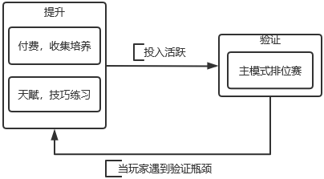

 | 图2-1 预期玩家游玩主循环
注：图2-1所示的三种游戏行为，应重点给予玩家刺激和展示出口。
2） 次要榜单选择：
除了主循环之外，玩家的以下行为，对游戏生态有裨益，有展示炫耀需求，需要增加其曝光率，因此作为次要排行榜：社区UGC内容 、集体荣誉类、其他玩法；

3. 玩法概述

此处需要对整个玩法的主流程进行概要说明，让相关人员了解该玩法怎么玩以及该玩法的大体框架是什么即可。此处可使用文字以及主流程图来进行说明。

例子说明（组队竞速）
1）8人单局，4人一队，分为两队
2）根据冲线次序，给予积分，总分高的队伍获得胜利
3）暂时只加入匹配模式中，排位赛中的组队竞速待定
4）组队房间根据组队竞速玩法进行优化

3.1 世界观

此处用于描写玩法/活动的世界观，如果玩法/限时活动并不需要凸显世界观可不写，但如果是类似项目中角色扮演的故事模式，那世界观就不可或缺了。

例子说明（故事模式）

X-SPEED的诞生要追溯到2000年左右。当时的汽车、能源、金融、军工业大亨Xander作为一位富可敌国的商人，平生挚爱赛车，有无数赛车收藏，
斥巨资在洛杉矶建起一座功能完备的赛车场供自己娱乐。这座赛车场最初仅供Xander和他的朋友们游玩，由于他本人交际圈广阔，并不介意朋友们带人
一起来游玩，久而久之使用赛车场的人越来越多，他也由此生出了索性开放赛车场的想法。于是Xander听从了经营赛车场团队的意见，开放了一些会员
注册的资格。
由于Xander的赛车场会费低廉、设施服务全面，一时间在洛杉矶变得极为火爆，甚至一度需要排队预约。看到这样的情形，Xander在芝加哥建起了
第二家赛车场，并许诺两家赛车场的会员通用。由于赛车及场地的保养费用昂贵，会费收入完全不足以维持保养所需的消耗，而在此同时Xander又决定在
澳大利亚也兴建赛车场。最后他决定不再投资赛车队，转而将资金都投入到赛车场的建设和运营中。这样的行为让他再一次出名，并有越来越多的人选择
成为会员。

3.2 规则简述
此处用于描写该玩法的规则要求，简述单局内外的规则要求即可。

4. 参与条件

4.1 时间节点

此处用于描写该活动/限时玩法等的开启时间以及持续时间，项目上线后，可增加局测时间、全服外放时间等。总之此处用于填写这个玩法的关键时间
节点。包括但不限于玩法开启时间、局测时间、全服外放时间、排期时间

4.1.1 玩法开启

此处用于描述玩法具体的开启时间，例如：2021年12月8日10 : 00 ~ 2021年12月16日5 : 00。如果玩法开启需要注意时区的内容，例如：某一玩法在不同时区开启时间不同；
某一玩法只在某个国家（时区）开启等，也需要在此处说明。

 | 例子说明（天梯排位赛）

 | 玩法开启：周一到周日 9点 ~ 24点
 | 玩法持续：长期有效

 | 自定义例子（XXX限时玩法）

 | 玩法开启时间：2021年12月8日10 : 00 ~ 2021年12月16日5 : 00
 | 玩法持续时间：8天
 | 玩法开启地区：西八区

4.1.2 其他节点

 | 此处用于描写该玩法的其他需要注意的相关时间节点，例如：玩法开发的排期、局测时间、全服外放时间、最迟开发完成时间、内部偷跑时间等。（此处罗列时间节点请按需填写补充）

 | 范例（xxx玩法）

 | 排期：2022 - 01 - 06周版本
 | 局测：2022年1月6日 上午 10:00
 | 全服：2022年1月13日 上午10:00
 | 最迟开发完成：2021-12-30周版本
 | 内部偷跑体验：2021年12月30日

4.2 其他条件

此处用于说明该玩法的参与的条件限制，例如：等级要求达到5级、前置任务XXX需要完成、俱乐部比赛需要符合XXX条件等等一系列的条件。即使该玩法/活动无条件限制，
任何人都可以参加，也应在此处说明，因为这样会避免很多不必要的麻烦。如果一个活动包含多个玩法，若每个玩法参与的条件不同，则需要将该内容加到每个模块的开头部分。

例子说明（组队竞速）

等级限制：无限制
组队房间队伍人数限制：小于等于4人
邀请其他玩家条件限制：在线、未处于游戏中
前置任务：无
……(其他的按需补充)

5. 单局外规则

此处用于编写类似剧情模式中的角色扮演的相关玩法的触发方式以及玩法规则，例如：原神中的某个玩法，需要首先和某个NPC对话，然后知道了自己在下一步需要去找的另
外一个NPC，但是找对应NPC交流的时间是有要求的，只有在某一时间段去和该NPC对话，才能触发相关玩法等等。考虑到项目中的玩法情况，大部分玩法可能并不需要这个模
块，但部分玩法可能需要，例如：故事模式，因而保留了这模块的内容供策划选择。相关内容触发可用流程图进行说明，规则建议使用文字描述；

5.1 开局流程图
例子说明（以原神 -- 犬武者玩法为例）
文字样例：
1）主角需要首先到凯瑟琳处接受委托，凯瑟琳会告知你万端珊瑚侦探社发布的委托的相关内容；
2）然后接受委托的你，需要去找到万端珊瑚侦探社的珊瑚去了解委托的缘由以及其他相关细节；
3）了解大体细节的你跟随龙二去到上次龙二发现线索但被打晕的地方，你发现了走失的宠物被犬武者关在了笼子中；
4）你决定去拯救这些被关在笼子的宠物；
5）你潜入了犬武者的侦查方位，准备挑一个合适的时机进行解救相关宠物（玩法正式触发）

流程图样例：
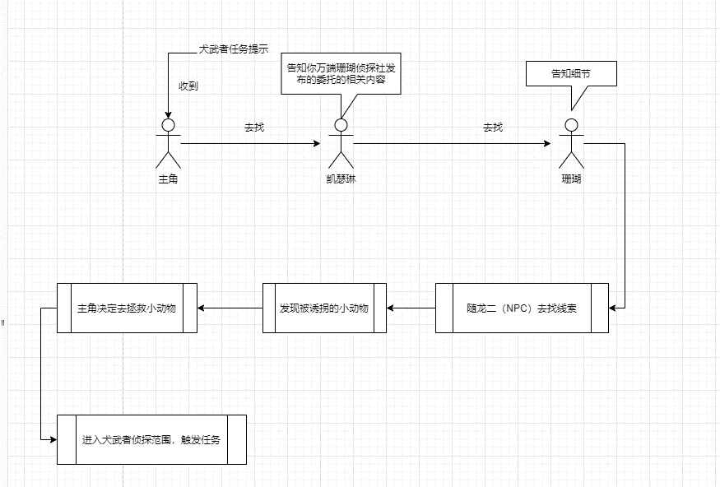

注意： 此处流程图不要求一定要很专业，但要让其他相关职能的同学看了流程图后，大概知道整个玩法的流程；

5.2 模式入口
此处用于描写设计的入口位置/数量，每个入口配备路线图。
入口1：点击匹配模式后后，直接进入组队房间，与当前天梯模式相同。车辆组别和模式切换在组队房间中进行。
路线图：大厅-比赛-匹配模式
入口2：XXX
路线图2：XXX-XXX-XXX
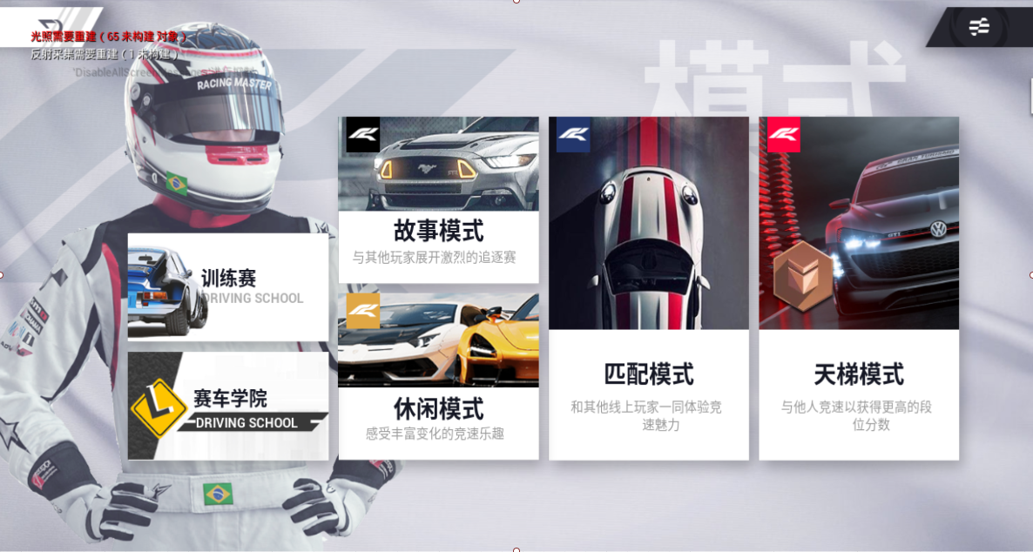

5.3 匹配规则

队长点击开始匹配，需要满足以下条件，否则弹出对应提示
房间所有队员均已进入准备状态
房间队员满足当前模式组队开局条件：天梯赛段位差距限制、模式等级限制、车辆限制
匹配模式下，取小队平均ELO值，作为一个匹配单位，进行匹配。Elo匹配范围需单度配置

6. 单局内规则

6.1 比赛流程

1）车辆选择
在车辆选择界面，当队友已经确认选车时，显示队友名和所选车辆
2）开场镜头
播放赛道镜头，与匹配赛相同
3）车辆起跑
起点位置与个人竞速相同，位置分布如图，保证起跑公平性

4）冲线
第一名玩家冲线后，AI接管，弹出冲线界面，其他玩家开始15S倒计时（由策划配置，表格为：xxx表格）
在倒计时内冲线的玩家，AI接管，弹出冲线界面

6.2 开场规则

1）选车前
 | 配成功后，播放转场动效，进入选车场景，无需确认流程。
 | 转场效果参考个人追逐赛，全屏提示玩家匹配成功
2）进赛道
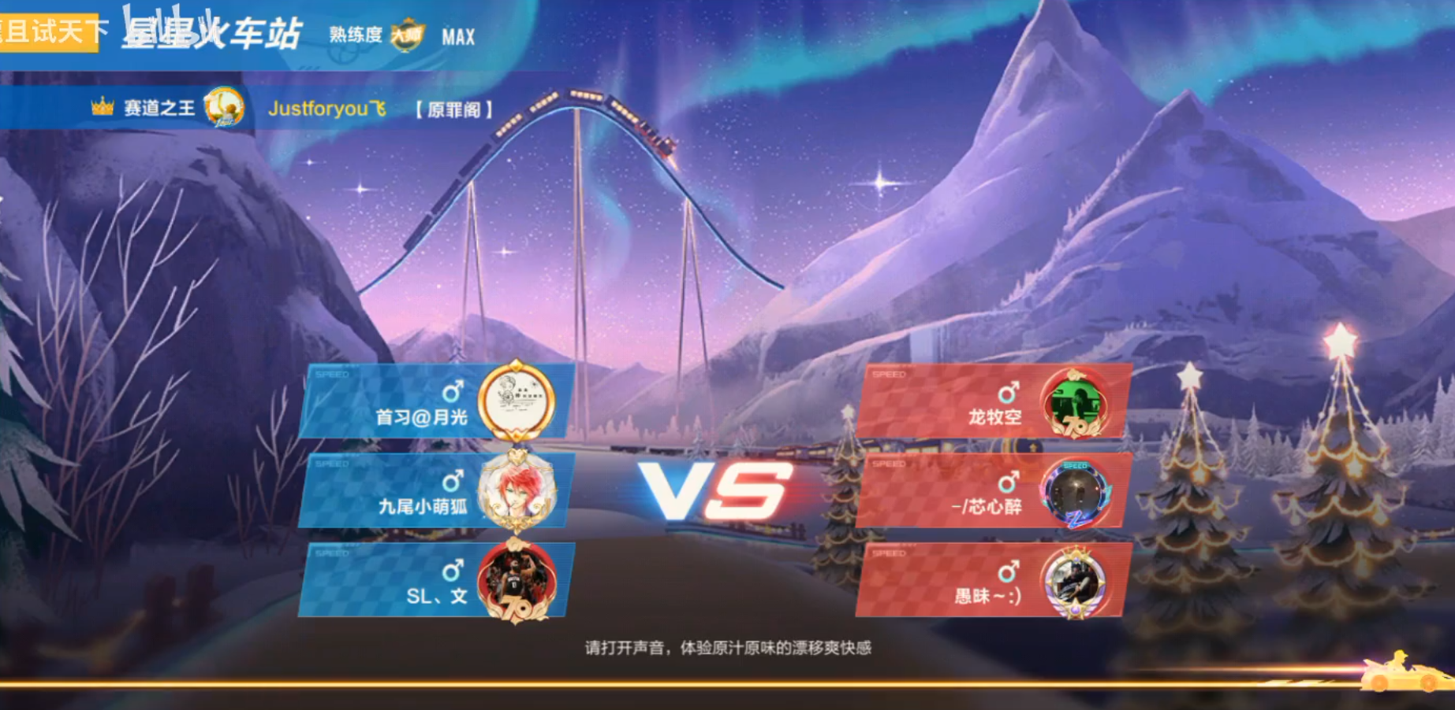
进赛道加载界面，需展示强调分队信息，赛道信息

此页面UI设计要求：（注：策划对设计界面如有要求则填写，如没有请直接忽略即可）
1.XXXXX
2. XXXXX

6.3 比赛规则
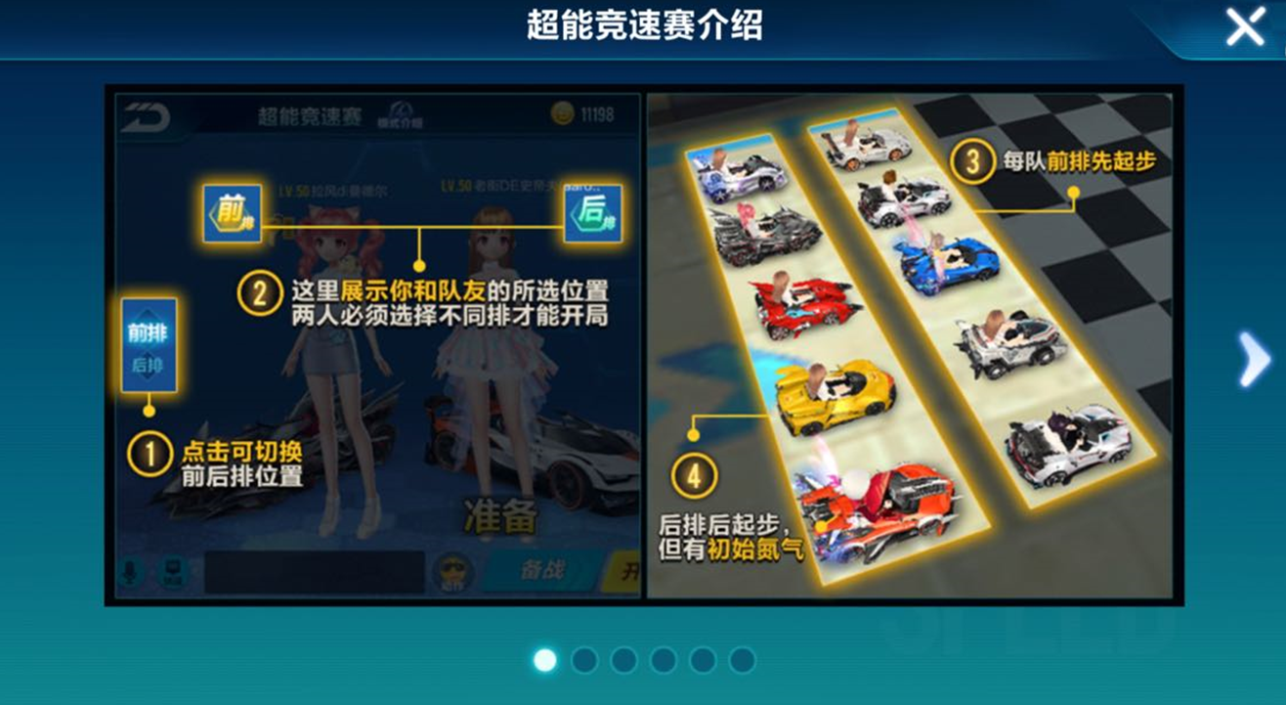
点击模式右侧的i键，弹出模式的规则介绍页
模式规则介绍页需要支持文字、插图、换页等功能

此页面UI设计要求：（注：策划对设计界面如有要求则填写，如没有请直接忽略即可）
1.XXXXX
2. XXXXX

6.4 结束规则

此处用于描述各内容结束的条件以及活动/玩法结束后涉及内容的处理细则，首先说一下内容结束的条件，我们知道有一些活动/玩法是需要在活动/玩法结束后，再进行结算的，然后
根据结算的结果再发放头像框之类的奖励，例如有个玩法是晚上18:00结束，但20:00结算再发放奖励。然后再说一下玩法结束后涉及内容的处理细则，主要是用于说明活动结束后对未领取
奖励/未使用道具等的处理方案。

例子说明（每日任务）：

1. 结束时间：第二天 5:00
2. 处理细则：
1）如果当天的每日任务奖励到第二天凌晨5:00还没有进行领取的话，那么每日任务的现金奖励、零件、活跃度经验值直接通过邮件发送给玩家；
邮件内容：
【标题】每日任务奖励
【内容】亲爱的玩家：这是您的每日任务奖励，请查收。
2）如果邮件满的情况下，处理方法如下：XXXX
3）邮件的有效期为9天，如果到点后玩家还没有领取相关奖励，会自动发放到玩家的仓库；
4）如果玩家仓库存在领取的物品，则直接修改物品数量，例如现金本来有5000，后面又领取5000，那把现金数值改成10000；
5）如果玩家仓库已满，且奖励物品中存在仓库没有的物品，那么处理方法如下：XXX;

说明：上述例子只是用来说明该模块应该写什么内容，并不一定符合当前项目的处理细则，考虑的也不一定全面，请各位依据实际情况编写此块内容；

6.5 颁奖台结算规则

1）计分与胜负
当倒计时15秒结束后，所有玩家排序确定，根据名次不同获得分数，具体由策划配置（表格为：XXX表），示意如下

 | 名次 | 名次分数 | 冲线分数
 | 1 | 9 | 2
 | 2 | 7 | 2
 | 3 | 5 | 2
 | 4 | 4 | 2
 | 5 | 3 | 2
 | 6 | 2 | 2
 | 7 | 1 | 2
 | 8 | 0 | 2

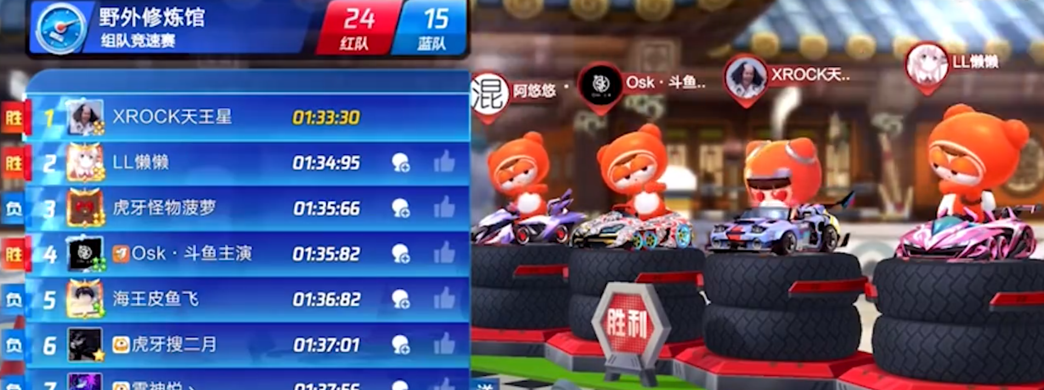
在倒计时结束前冲线的玩家（包括第一名），均获得额外2分加分（由策划配置控制），未完成则仅有名次分
队员得分总和较高一队，获得比赛胜利

此页面UI设计要求：（注：策划对设计界面如有要求则填写，如没有请直接忽略即可）
1.XXXXX
2. XXXXX

2）冲线界面
当玩家冲线，或倒计时15秒结束，弹出冲线界面
冲线界面复用匹配赛功能，当玩家未完成时，车辆强制停下，镜头改为淘汰镜头（复用个人追逐赛）

3）排名界面
比赛尚未结束时，排名界面复用名次排名样式，在名条上区分红蓝队，已冲线玩家额外显示获得积分
所有人冲线或倒计时到，比赛结束时，排名样式通过动效，转换至分队的排序样式，凸显队伍间PK感及队伍胜负，并出现点击下一步的按键
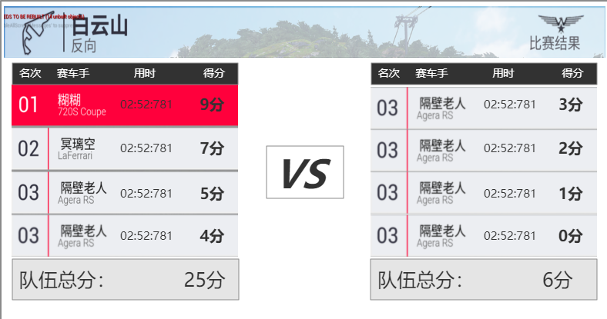
排名名条样式区分未完成比赛和完成比赛（比赛结束时，所有人均变为完成比赛样式）
排名界面的其他玩家，冲线前均不显示名次、用时、得分，待其冲线后更新显示。未完成玩家用时显示为“未完成”
比赛结束前，在此页面等待。当所有玩家冲线结束，计算两队总分，决出胜者后，玩家可点击下一步按键播放颁奖台动画

 | 此页面UI设计要求：（注：策划对设计界面如有要求则填写，如没有请直接忽略即可）
 | 1.XXXXX
 | 2. XXXXX

4）颁奖台及发奖
颁奖台及发奖流程复用个人竞速逻辑功能，奖励单独配置
颁奖台展示胜利队伍的四名玩家和车辆，场景和摆放需做出调整

6.6 奖励规则
此处用于填写奖励的设置。如策划有预期的投放金额，可在此处进行说明；如果策划还没明确投放奖励金额，实际的投放金额还需要经过推算才能得出，可在此处备注说明，等到产出具体的奖励设置后，
再在此处补充奖励设置的相关表格的链接。然后相关表格产出后，对应玩法的负责QA需要和策划再次review一下表格的奖励设计。

7. 关联系统

此处用于填写和其他系统的穿插内容。例如：PVP玩法和聊天内容穿插，匹配房间添加队伍文本聊天、录音聊天等。在上面的详细说明因为玩法设计思路原因，已经穿插了一部分
基本系统的内容（好友系统），那为什么还要设计该模块呢。因为玩法相关的系统往往和其他一些公共系统穿插的内容比较多。策划在设计玩法的时候对于系统穿插的内容考虑往往
不是特别全面，所以需要在设计完玩法后再进行考虑是否需要和其他内容穿插。比如：该新玩法有什么成就，会在什么情况下完成什么任务之类的。

编写要求：
1）每个和该玩法穿插的系统均划分为一个单独子模块来进行说明。
2）穿插内容说明尽可能简洁，不要涉及太多穿插系统的详细规则。

7.1 新手引导
1）参考《X-新手引导》（DESIGN\策划文档\3、系统_玩法\33、公共系统\x新手），确认玩法的新手引导如何实现
2）玩法类建议使用触发式引导需求

7.2 红点需求
1）确认玩法开启后，是否需要红点提示；
2）参考《红点系统》（DESIGN\策划文档\3、系统_玩法\33、公共系统\H红点系统），确认红点相关属性：
红点显示：显示位置、显示层级、显示方式
红点消失：点击消失、处理消失、低层级消失
导航红点：显示与消失、层级传递
 | 红点事件 |  |  | 处理条件 | 控件及红点样式
 | 完成新的成就（包括同种升级） |  |  | 成就页内看过该成就 | 成就动态ITEM | special——NEW红点 | 分类分页签 | strong | 查看成就入口 | strong

7.3 相关任务
1) 该玩法完美起步，会触发新手任务的完美起步任务；
2) 完整跑完两个赛道可以完成XXX任务。
………….

7.4 相关成就
1) 在比赛中超级完美起步会触发XXX成就；
2) 在比赛中第1名会触发XXX成就；
…………

7.5 录像回放
1）确认玩法是否需要给到录像回放功能
2）录像回放入口放置，是否使用通用录像回放功能
3）有与通用录像回放功能不同的需求，需在此提出

8. 资源需求
8.1 美术资源
若本玩法有美术资源需求，统一在此处列出具体项，并记得提单处理。
8.2 音频资源
若本玩法有音频资源需求，统一在此处列出具体项，并记得提单处理。

系统说明
. | XXX系统内容说明

 | 1. 设计目的
 | 此处用来说明你本人设计该系统的初衷，例如：要达到什么效果等。

 | 例子说明（车辆手册）
 | 1）向玩家展示车辆建模的细节，提升游戏的质感；
 | 2）向玩家展示车辆的详细数据以及车辆改装的数据变动，提升游戏的专业性；
 | 3）向玩家讲述车辆故事和品牌故事，为玩家提供更多深层内容；
 | 4）为玩家提供一个以车辆记忆和品牌情感为基础构筑起来的简单线上社区；

 | 2. 设计思路
 | 此处用来说明你本人为了达到上面的目的，打算如何去做（设计系统）从而可以达到上面的目的，此处不需要详细的说明系统的具体设计思路，
 | 只需大概说明思路（可用图说明）就行，方便相关人员快速了解策划的设计思路以及策划后面的复盘检查。设计思路过于简单的以及比较常见的系统，可不写该
 | 模块内容。

 | 例子说明（称号系统）

 | 1）称号的意义
 | 没有称号：玩家上榜后，展示渠道只有排行榜系统这一条，曝光度低。
 |  | a. 排行榜系统的参与率相比于核心玩法/常用系统来说，并不高。
 |  | b. 若玩家的上榜名次比较靠后，其他玩家滑动寻找到该玩家的几率更小。
 |  | c. 玩家在排行榜系统中可能产生的交互行为较少。
 | 有称号：称号会出现在主页、聊天界面、对战界面等高频次点击的区域，曝光度高。
 |  |  | a. 玩家能从常用系统或玩法中看到其他玩家的实力标签，能更好地满足展示与炫耀心理。
 |  |  | b. 即使玩家的排名在排行榜末端，也可以通过称号来得到足够的曝光，提高玩家上榜的动力。
 |  |  | c. 在对局或聊天中，玩家有可能看到其他玩家的标签，从而产生“抱大腿”等行为，利于玩家关系的形成。
 |  |  | d. 能够提高排行榜系统的参与率。
 | 2）称号与排行榜的关系
 |  | a.榜与榜之间的荣誉性展示内容最好不要冲突，互相挤占空间。因此，称号奖励暂只对应车型榜发放。
 |  | b.称号的发放人数与排行榜结算时间时的上榜人数对应，通过称号在各类社交场合露出的方式，建立玩家与排行榜之间的联系。
 | 3）称号覆盖的人数
 |  | 全国23个省+5个自治区+4个直辖市，加上港澳台，一共35个省级。地级行政区（市）共333个。
 |  | 全服榜，省榜，市榜覆盖的人数比例为1：35：333。

 | 3. 系统架构与功能概述

 | 此处用于填写系统的整体架构（即：系统使用的主流程），并对相关功能以及专用名词辅以简要说明，让相关职能的同学能快速了解这个系统到底怎么使用。此处可用流程图来进行说明，也可以
 | 用其他图，只要可以说明系统的主流程即可。

 | 系统架构例子说明（聊天系统）

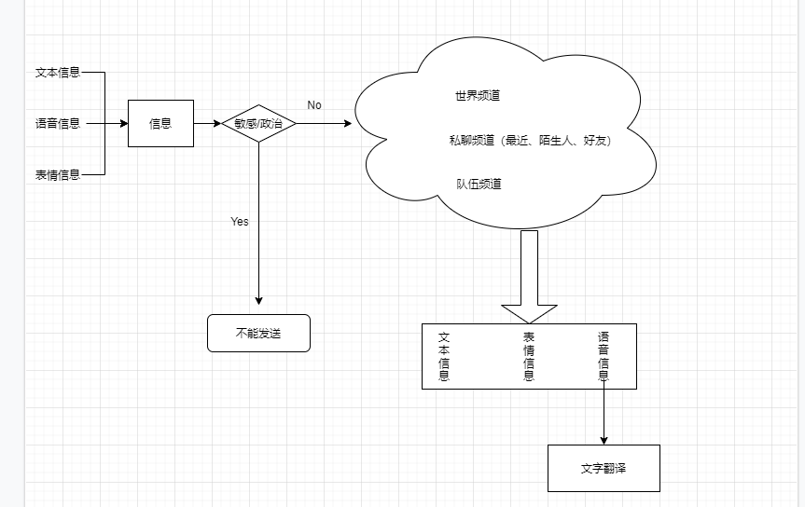

 | 聊天系统由世界聊天、队伍聊天、私聊这三个频道组成。世界聊天、私聊频道常驻，然后队伍频道只有在匹配队伍中才会显示，在这三个频道中，玩家均可发送文字信息、语音信息、系统小
 | 表情信息；然后语音信息可以通过翻译功能把它显示成文字形式。

 | 功能概述例子说明（称号系统）

 | 1）称号等级：根据排行榜的地理粒度划分，目前共安排3级：市-低级，省/直辖市/自治区/美国的州-中级，国-高级。（后续可能会拓展到区/县作为最低级的粒度）
 |  | 特别注意：对于四个直辖市（北京，天津，重庆，上海），上榜对应的是省级称号。
 | 2）称号发放：每周排行榜发奖时间，本周获得的称号会直接出现在称号列表页中；同一时间有一封邮件通知玩家本周的新获得称号。
 | 3）称号使用：通过个人主页-称号列表页来选择称号进行使用。
 | 4）称号时效：与该榜的结算周期相同，做成配置项（配置表 --- xxx表.xlsx）。
 | 5）称号展示：玩家使用的称号可以在个人主页、loading界面、聊天界面、匹配房间、赛前展示界面、结算界面进行展示。
 | 6）称号实体：称号的实体化包装。随着称号的等级提升，称号实体的表现材质也会升级。

 | 4. 详细规则
 | 此处用于填写系统的详细功能说明，包括但不限于具体的规则。在编写此模块内容需要注意以下几点：
 | 1）功能说明按照功能的先后（因果）顺序来进行说明，例如：黑名单中要先说明添加黑名单，然后再说明移出黑名单功能。
 | 2）在进行说明某一模块内容时，尽量不要和其他模块的内容穿插，应避免想到哪就说哪。
 | 3）对于复杂的内容（或规则），最好有单独的流程图和结构图，让逻辑看起来清晰易懂。
 | 4）注意内容之间的从属缩进关系

 | 例子说明（好友系统）

 | 4.1 关系种类
 | 玩家有三个关系列表，均为互斥关系
 | 1) 关系链好友
 | 玩家在FACEBOOK中的好友，为双向关系，数量无上限，当为游戏账号，未绑定社交媒体时，无此关系链；
 | 2）游戏好友
 | 玩家在游戏内添加的好友，为双向关系，数量上限由策划配置（XXX表.xlsx）
 | 3）黑名单
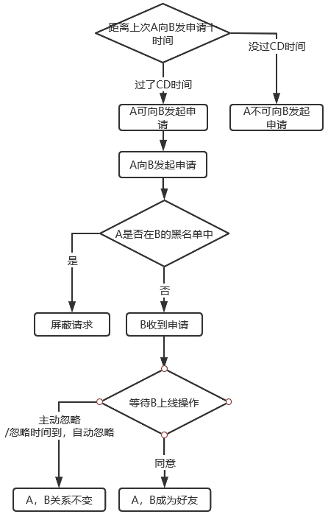
 | 玩家在游戏内添加的黑名单，为单向关系，无数量上限

 | 4.2 关系变动
 | 玩家的关系变动主要有以下几种情况：
 | 1）添加游戏好友
 | 玩家向处于陌生人关系的另一位玩家发起添加好友申请，流程如右图2-1所示
 | 如玩家好友已达上限，则不可发送好友申请，提示玩家好友上限
 | 如玩家好友已达上限，当收到好友申请时，点击接受则会提示好友已达上限，无法接受
 | CD时间 : 向同一位玩家发送好友申请的冷却时间，由策划配置（xxx表.xlsx），冷却时间未达，点击时弹出通用提示
 | 2）删除游戏好友
 | 玩家删除自己的好友，双方都会互相解除关系
 | 被删除好友的对方，不会收到任何通知
 | 3）添加黑名单
 | 玩家将无好友关系的玩家加入至黑名单，黑名单玩家发送的所有交互请求都会被屏蔽（仍然可发送）
 | 4）关系链更新
 | 每次拉取FACEBOOK好友关系时，更新关系链好友

 | 4.3 友好度
 | 玩家与每位游戏好友，关系链好友都记录一个单独的友好度值，初始为0;
 | 友好度变化规则如下：
 | 1) 当玩家与该好友组队参加比赛，正常结算后，友好度增加2（由配置控制,表格为xxx表.xlsx）
 | 2) 当玩家赠送该好友礼物，或者该好友赠送玩家礼物时，根据礼物价格增加友好度 |  |  |  |  |  |  | 图2-1 好友申请流程
 | 3) 当好友关系解除时，友好度归0
 | 4) 友好度有上限值，由策划配置控制(xxx表.xlsx)

 | 5. 界面需求
 | 5.1 联通关系图
 | 此处用于描述该系统各个界面的联通关系，用简要流程图表达该系统中所有界面的跳转与层级关系即可。

 | 5.2 系统入口
 | 此处用于说明系统的入口安排，可以使用图片来进行说明。
 | 例子说明（好友系统）
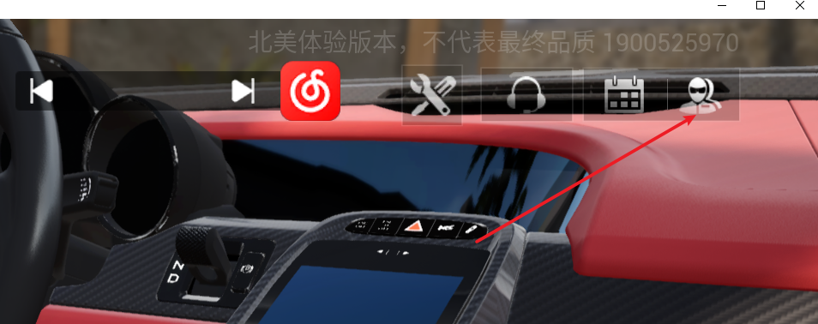
 | 系统入口1：

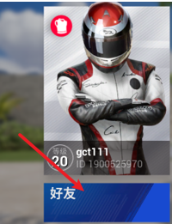
 | 系统入口2：

 | 5.3 系统各界面
 | 此处用于放置系统各界面的原型图。若在上文 联通关系图 中流程图所提及的功能模块有界面需求，都在此处给出。
 | 此页面UI设计要求：（注：策划对设计界面如有要求则填写，如没有请直接忽略即可）
 | 1.XXXX
 | 2. XXXX

 | 6. 关联系统
 | 此处用于填写和其他系统的穿插内容。例如：PVP玩法和聊天内容穿插，匹配房间添加队伍文本聊天、录音聊天等。在上面的详细说明因为玩法设计思路原因，已经穿插了一部分
 | 基本系统的内容（好友系统），那为什么还要设计该模块呢。因为玩法相关的系统往往和其他一些公共系统穿插的内容比较多。策划在设计玩法的时候对于系统穿插的内容考虑往往
 | 不是特别全面，所以需要在设计完玩法后再进行考虑是否需要和其他内容穿插。比如：该新玩法有什么成就，会在什么情况下完成什么任务之类的。

 | 编写要求：
 | 1）每个和该玩法穿插的系统均划分为一个单独子模块来进行说明。
 | 2）穿插内容说明尽可能简洁，不要涉及太多穿插系统的详细规则。

 | 6.1 新手引导
 | 1）参考《X-新手引导》（DESIGN\策划文档\3、系统_玩法\33、公共系统\x新手），确认玩法的新手引导如何实现
 | 2）玩法类建议使用触发式引导需求

 | 6.2 红点需求
 | 1）确认玩法开启后，是否需要红点提示；
 | 2）参考《红点系统》（DESIGN\策划文档\3、系统_玩法\33、公共系统\H红点系统），确认红点相关属性：
 | 红点显示：显示位置、显示层级、显示方式
 | 红点消失：点击消失、处理消失、低层级消失
 | 导航红点：显示与消失、层级传递
 |  | 红点事件 |  | 处理条件 | 控件及红点样式
 |  | 完成新的成就（包括同种升级） |  | 成就页内看过该成就 | 成就动态ITEM | special——NEW红点 | 分类分页签 | strong | 查看成就入口 | strong

 | 6.3 相关任务
 | 1) 该玩法完美起步，会触发新手任务的完美起步任务；
 | 2) 完整跑完两个赛道可以完成XXX任务。
 | ………….

 | 6.4 相关成就
 | 1) 在比赛中超级完美起步会触发XXX成就；
 | 2) 在比赛中第1名会触发XXX成就；
 | …………

 | 6.5 全局导航
 | 1）确认是否需要在全局导航中添加该系统的入口
 | 2）若需要，需给出相应的入口图标与放置位置

 | 7. 资源需求
 | 7.1 美术资源
 | 若本玩法有美术资源需求，统一在此处列出具体项，并记得提单处理。
 | 7.2 音频资源
 | 若本玩法有音频资源需求，统一在此处列出具体项，并记得提单处理。

 | 8. 合规考虑
 | 此处用于填写合规内容的考量。例如：在申请权限时，需要明确说明权限的用途等。如果系统不涉及权限相关等合规内容，此模块可忽略。如果涉及相关内容，此模块可以
 | 作为一个提醒，相关策划在编写文档时需要考虑合规相关的问题，然后相关QA在文档分析时，也可以检查是否有合规内容。

 | 合规说明：
 | 1）不收集玩家敏感信息
 | 2）申请权限时需要明确权限用途
 | …….

